発行案内書
DROP SHIP（直送件）のCO(原産地証明書)の発行案内書

 |  |  | 作成：MIN SEON, KANG (JC FAMILY)
 |  |  | E-MAIL：kmsren0511jj@gmail.com
1. Itemに従ってHS CODEを探し、関税率が小さい方で発行お願い致します。

1) HS CODEの確認
まずはWOVENなのかKNITかのか確認して、MEN(男子)なのかWOMEN(女子)なのか確認してTABに入ります。

2）関連TABで服種類を確認します。

例えばWOMEN COATの場合、素材により、上の表のように6202.11-0000 ～6202.13―2000に分けます。
例えCOを発行するアイテムが女子のWOVEN COATで、素材がPOLYESTERであればHS CODEは 6202.13-1000になります。
中国(CHINA)のCOになるなら、6.5％であるCO「ASIAN-PANCIFIC CO」FORMで発行します。

もし同じアイテムで素材がCOTTON(綿)100％であれば、HS CODEは 6202.12-0000になり、「CHINA-KOREA FTA CO」になると、2.6％適用されます。

2. HS CODEにより、発行するCOの種類を確認して発行します。

1）CHINA関連CO種類（CHINA-KOREAの間適用）：現在総3種類になります。
CHINA-KOREA FTA CO | ASIAN-PANCIFIC CO | RCEP (CHINA)
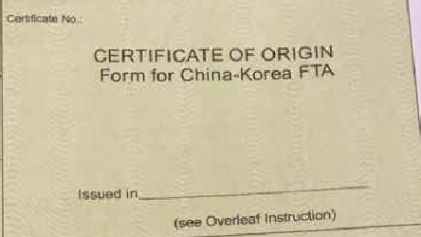

▶こちら3種類の中、一番関税率が少ない(表上数字が一番小さい) CO FORMで発行をお願いいたします。

2）VIETNAM(ベトナム)は「AK FORM」と「VK FORM」がありますが、”全部” 「*VK FORM」で発行お願いいたします。
* VK FORM：VIETNAM-KOREA FTA CO
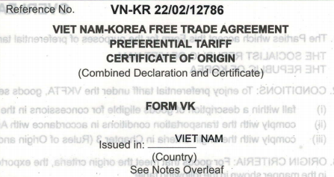

3）JAPANの場合、RCEP(JAPAN)で発行します。
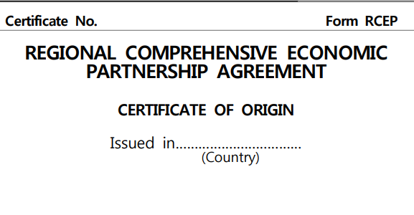

3. CO (原産地証明書)のDETAIL内容を確認します。

1）COの内容のDETAIL確認事項

→ CUBEの商品品番・ITEM名（INVOICEと統一）・混用率が書いてください。
→ 全てCUBEのINVOICEと統一する方がいいです。
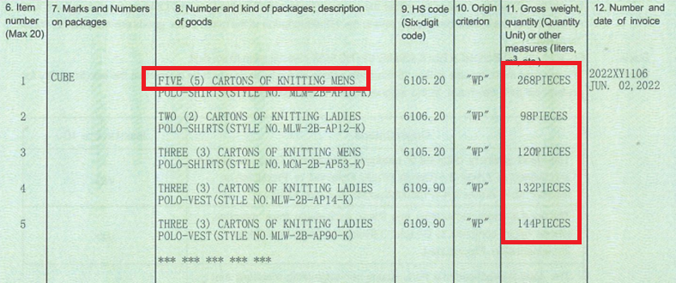

→ もしアイテムの品番の表記ができない場合は、商品の種類でも記載してください。
→ 11.QUANTITYの場合、WEIGHTよりは上のようにPCSで記載してください。

2）Third-party invoicingのCHECKと、REMARK記載要請

RCEP COなどのFORMには「THIRD-PARTY INVOICING」の項目がありますが、
本件は3国貿易件(JC FAMILY-CUBE-各工場)なので、こちらへCHECKしてくださいませ。
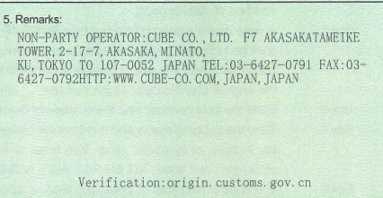

→ REMARK欄へはCUBEの会社名＋住所などを英語で記載してください。
**3国貿易の照明のために記載します。

3）発行確認

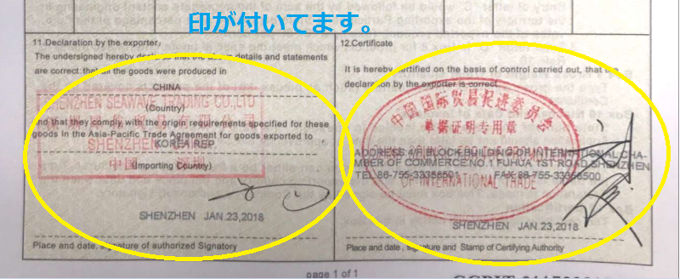

→ COが発行されると、上のように最後に印が付いております。もし印が無いと、このCOは効力が無いです。
→ 必ずCOの下に印が付いている書類で、伝達をお願い致します。

WOMAN_KNIT
H.S CODE (관세율표・関税率表/ Duty Rate) －韓国基準 |  |  |  |  |  |  |  |  |  |  |  |  |  | 하기의 관세율표를 참조 하여, 숫자가 더 작은 (관세율이 적은) 쪽의 co를 발급 해 주시길 바랍니다. 下記の関税率表をご参考し、数字が小さい（関税率が少ない）側のCOで発行して下さい。

1) Asian-Pancific 아태협정 アジア・太平洋協定 |  |  | 2) korea - china 한중 FTA 中韓 ＦＴＡ |  |  |  | 3) RCEP CO
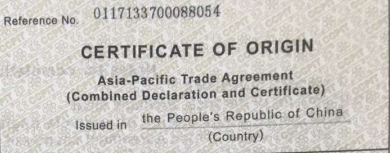
 |  |  |  |  |  |  |  |  |  |  |  |  |  | 회원국은 인도네시아, 말레이시아, 필리핀, 싱가포르, 태국, 브루나이, 베트남, 라오스, 미얀마, 캄보디아 이렇게 10개입니다. 한-아세안 FTA 체결국도 ASEAN 회원국과 동일하고요. 각 국가별로 발효된 날은 조금씩 다릅니다. 2007년 06월, 한아세안 FTA가 최초 발효된 날.

 |  |  |  |  |  | 【↓】出荷：中国 |  |  | 【↓】出荷：ベトナム | 【↓】出荷：タイ
품명 品名 type | 성별 性別 gender | 소재 素材 merterial | 素材 | HS CODE | 관세율 関税率 Duty rate (%) |  |  |  |  |  |  |  |  | 양허기간 cossecion period
 |  |  |  |  | CHINA | CHINA | CHINA | JAPAN | VIETNAM | THAILAND | MYANMAR | INDONESIA | -
 |  |  |  |  | 1) Asian-Pancific 아태협정 | 2) korea - china 한중 FTA (2026) | RCEP 중국(2026) | RCEP 일본(2026) | korea-vietnam 한베 FTA (2026) | 한국-태국 korea-asean(CO) | 한국-미얀마(한-아세안 FTA) | 한국-인도네시아 (한-아세안 FTA) | Basic tax rate 기본세율
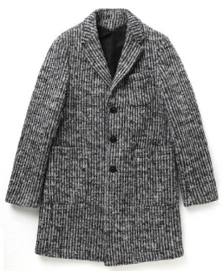
KNIT COAT | 여성 woman 女性 | 양모 Of wool or fine animal hair | 羊毛 | 6102.10-0000 | 13 | 0 | 6.5 | 6.5 | 0 | 0 | 0 |  | 13 | 10 | KNIT COAT
 |  | 면 Of cotton | 綿 | 6102.20-0000 | 13 | 0 | 6.5 | 6.5 | 0 | 0 | 0 |  | 13 | 10
 |  | 합성 Of synthetic fibres | 合成繊維 | 6102.30-1000 | 13 | 0 | 6.5 | 6.5 | 0 | 0 | 0 |  | 13 | 10
 |  | 재생/반합성 Of artificial fibres | 再生繊維 | 6102.30-2000 | 9.1 | 0 | 6.5 | 6.5 | 0 | 0 | 0 |  | 13 | 10
 |  | 그 밖의 방직용 섬유 Of other textile materials | 紡織繊維 | 6102.90-0000 | 13 | 0 | 6.5 | 6.5 | 0 | 0 | 0 |  | 13 | 10
KNIT DOWN (속을 채운것-충전재) (中に綿毛などが入る物) | 여성 woman 女性 | 양모 Of wool or fine animal hair | 羊毛 | 6102.10-0000 | 13 | 0 | 6.5 | 6.5 | 0 | 0 | 0 |  | 13 | 10 | KNIT DOWN
 |  | 면 Of cotton | 綿 | 6102.20-0000 | 13 | 0 | 6.5 | 6.5 | 0 | 0 | 0 |  | 13 | 10
 |  | 합성 Of synthetic fibres | 合成繊維 | 6102.30-1000 | 13 | 0 | 6.5 | 6.5 | 0 | 0 | 0 |  | 13 | 10 |  |  | * Down이 속을채운 것이면 제6102호로 분류됩니다.
 |  | 재생/반합성 Of artificial fibres | 再生繊維 | 6102.30-2000 | 9.1 | 0 | 6.5 | 6.5 | 0 | 0 | 0 |  | 13 | 10
 |  | 그 밖의 방직용 섬유 Of other textile materials | 紡織繊維 | 6102.90-0000 | 13 | 0 | 6.5 | 6.5 | 0 | 0 | 0 |  | 13 | 10
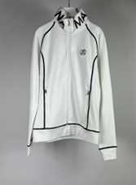
KNIT TOP, KNIT BLUSON (+zipper) | 여성 woman 女性 | 면 Of cotton | 綿 | 6114.20-0000 | 13 | 0 | 6.5 | 6.5 | 0 | 0 | 0 |  | 13 | 10 | KNIT TOP |  | KNIT DOWN |  | KNIT BLUSON
 |  | 합성 Of synthetic fibres | 合成繊維 | 6114.30-1000 | 13 | 2.6 | 6.5 | 6.5 | 0 | 0 | 0 |  | 13 | 15 |  |  |  |  | * ZIPPER
 |  | 재생/반합성 Of artificial fibres | 再生繊維 | 6114.30-2000 | 10.4 | 0 | 6.5 | 6.5 | 0 | 0 | 0 |  | 13 | 10
 |  | 기타 Other | その他 | 6114.90-0000 | 13 | 0 | 6.5 | 6.5 | 0 | 0 | 0 |  | 13 | 10
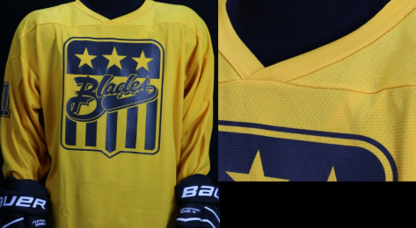
JERSEYS PULLOVER KNIT CARDIGAN KNIT SWEATER | 여성 woman 女性 | 양모 Of wool or fine animal hair | 羊毛 | 6110.11-0000 | 13 | 5.2 | 미적용 | 미적용 | 0 | 0 | 0 |  | 13 | 20 | KNIT CARDIGAN | KNIT SWEATER |  | KNIT JERSEYS
 |  | 면 Of cotton | 綿 | 6110.20-0000 | 13 | 5.2 | 8.7 | 8.7 | 0 | 5 | 최빈국 CO 0% |  | 13 | 20
 |  | 합성 Of synthetic fibres | 合成繊維 | 6110.30-1000 | 13 | 13 | 6.5 | 미적용 | 0 | 0 | 0 |  | 13 | E
 |  | 재생/반합성 Of artificial fibres | 再生繊維 | 6110.30-2000 | 13 | 0 | 6.5 | 6.5 | 0 | 0 | 0 |  | 13 | 10
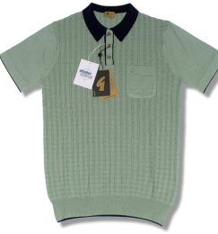
KNIT BLOUSE KNIT SHIRTS | 여성 woman 女性 | 양모 Of wool or fine animal hair | 羊毛 | 6106.90-2000 | 13 | 0 | 6.5 | 6.5 | 0 | 0 | 0 |  | 13 | 10 | KNIT SHIRTS | KNIT BLOUSE
 |  | 면 Of cotton | 綿 | 6106.10-0000 | 13 | 13 | 미적용 | 미적용 | 0 | 0 | 0 |  | 13 | E |  |  |  | * 셔츠나 블라우스 중에서 의류 밑 부분에 골이 진(Ribbed) 것이거나, 조이는 부분이 있는 것이나, 바늘코수가 1cm당 10개 미만인 것은 Pullover(제6110호)로 분류합니다.
 |  | 합성 Of synthetic fibres | 合成繊維 | 6106.20-1000 | 13 | 13 | 미적용 | 미적용 | 0 | 0 | 0 |  | 13 | E
 |  | 재생/반합성 Of artificial fibres | 再生繊維 | 6106.20-2000 | 13 | 0 | 6.5 | 6.5 | 0 | 5 | 최빈국 CO 0% |  | 13 | 10
 |  | 기타 Other | その他 | 6106.90-9000 | 13 | 0 | 6.5 | 6.5 | 0 | 0 | 0 |  | 13 | 10
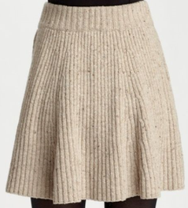
KNIT SKIRT, KNIT CULOTTES(치마바지) | 여성 woman 女性 | 양모 Of wool or fine animal hair | 羊毛 | 6104.51-0000 | 13 | 0 | 6.5 | 6.5 | 0 | 0 | 0 |  | 13 | 10 | KNIT SKIRT | KNIT CULOTTES
 |  | 면 Of cotton | 綿 | 6104.52-0000 | 13 | 0 | 6.5 | 6.5 | 0 | 0 | 0 |  | 13 | 10
 |  | 합성 Of synthetic fibres | 合成繊維 | 6104.53-0000 | 13 | 0 | 6.5 | 6.5 | 0 | 0 | 0 |  | 13 | 10
 |  | 그 밖의 방직용 섬유로 만든 것 Of other textile materials | その他の紡織繊維 | 6104.59-0000 | 13 | 0 | 6.5 | 6.5 | 0 | 0 | 0 |  | 13 | 10
KNIT ONE-PIECE, KNIT DRESS | 여성 woman 女性 | 양모 Of wool or fine animal hair | 羊毛 | 6104.41-0000 | 13 | 0 | 6.5 | 6.5 | 0 | 0 | 0 |  | 13 | 10 | KNIT ONE-PIECE
 |  | 면 Of cotton | 綿 | 6104.42-0000 | 13 | 0 | 6.5 | 6.5 | 0 | 0 | 0 |  | 13 | 10
 |  | 합성 Of synthetic fibres | 合成繊維 | 6104.43-0000 | 13 | 0 | 6.5 | 6.5 | 0 | 0 | 0 |  | 13 | 10
 |  | 재생/반합성 Of artificial fibres | 再生繊維 | 6104.44-0000 | 13 | 0 | 6.5 | 6.5 | 0 | 0 | 0 |  | 13 | 10
KNIT SUITS | 여성 woman 女性 | 면 Of cotton | 綿 | 6104.19-1000 | 13 | 0 | 6.5 | 6.5 | 0 | 0 | 0 |  | 13 | 10 | KNIT SUITS
 |  | 합성 Of synthetic fibres | 合成繊維 | 6104.13-0000 | 13 | 0 | 6.5 | 6.5 | 0 | 0 | 0 |  | 13 | 10
 |  | 기타 Other | その他 | 6104.19-9000 | 13 | 0 | 6.5 | 6.5 | 0 | 0 | 0 |  | 13 | 10
KNIT BLAZER | 여성 woman 女性 | 양모 Of wool or fine animal hair | 羊毛 | 6104.31-0000 | 13 | 0 | 6.5 | 6.5 | 0 | 0 | 0 |  | 13 | 10 | KNIT BLAZER
 |  | 면 Of cotton | 綿 | 6104.32-0000 | 13 | 2.6 | 6.5 | 6.5 | 0 | 0 | 0 |  | 13 | 15
 |  | 합성 Of synthetic fibres | 合成繊維 | 6104.33-0000 | 13 | 0 | 6.5 | 6.5 | 0 | 0 | 0 |  | 13 | 10
 |  | 그 밖의 방직용 섬유로 만든 것 Of other textile materials | その他の紡織繊維 | 6104.39-0000 | 13 | 0 | 6.5 | 6.5 | 0 | 0 | 0 |  | 13 | 10
KNIT PANTS (긴바지) | 여성 woman 女性 | 양모 Of wool or fine animal hair | 羊毛 | 6104.61-0000 | 13 | 0 | 6.5 | 6.5 | 0 | 0 | 0 |  | 13 | 10 | KNIT PANTS
 |  | 면 Of cotton | 綿 | 6104.62-0000 | 13 | 13 | 미적용 | 미적용 | 0 | 0 | 0 |  | 13 | E
 |  | 합성 Of synthetic fibres | 合成繊維 | 6104.63-0000 | 13 | 13 | 미적용 | 미적용 | 0 | 0 | 0 |  | 13 | E
 |  | 그 밖의 방직용 섬유로 만든 것 Of other textile materials | その他の紡織繊維 | 6104.69-0000 | 13 | 0 | 6.5 | 6.5 | 0 | 0 | 0 |  | 13 | 10
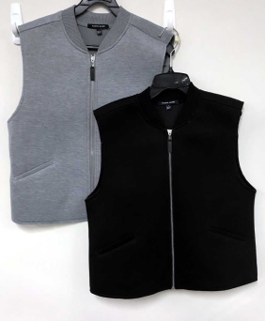
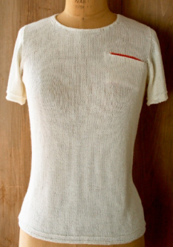
KNIT T-SHIRTS KNIT VEST | 여성 woman 女性 | 양모 Of wool or fine animal hair | 羊毛 | 6109.90-2010 | 13 | 0 | 6.5 | 6.5 | 0 | 0 | 0 |  | 13 | 10 | KNIT VEST | KNIT T-SHIRTS |  | * 제6109호의 VEST(조끼)는 와이셔츠나 상의 안에 받쳐있는 의류를 지칭함, 외투로 입는 조끼는 Pullover(제6110호)로 분류함
 |  | 면 Of cotton | 綿 | 6109.10-1000 | 13 | 2.6 | 6.5 | 6.5 | 0 | 0 | 0 |  | 13 | 15
 |  | 합성 Of synthetic fibres | 合成繊維 | 6109.90-3010 | 13 | 5.2 | 8.7 | 8.7 | 0 | 5 | 최빈국 CO 0% |  | 13 | 20
 |  | 그 밖의 방직용 섬유로 만든 것 Of other textile materials | その他の紡織繊維 | 6109.90-9010 | 10.4 | 2.6 | 6.5 | 6.5 | 0 | 0 | 0 |  | 13 | 15
 |  | 기타 Other | その他 | 6109.90-9090 | 10.4 | 2.6 | 6.5 | 6.5 | 0 | 0 | 0 |  | 13 | 15
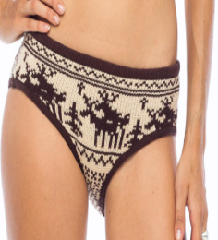
KNIT BRIEFS AND PANTIES | 여성 woman 女性 | 면 Of cotton | 綿 | 6108.21-0000 | 13 | 2.6 | 6.5 | 6.5 | 0 | 0 | 0 |  | 13 | 15 | KNIT BRIEFS | KNIT PANTIES
 |  | 합성 Of synthetic fibres | 合成繊維 | 6108.22-1000 | 13 | 2.6 | 6.5 | 6.5 | 0 | 0 | 0 |  | 13 | 15
 |  | 재생/반합성 Of artificial fibres | 再生繊維 | 6108.22-2000 | 13 | 0 | 6.5 | 6.5 | 0 | 0 | 0 |  | 13 | 10
 |  | 그 밖의 방직용 섬유로 만든 것 Of other textile materials | その他の紡織繊維 | 6108.29-0000 | 13 | 0 | 6.5 | 6.5 | 0 | 0 | 0 |  | 13 | 10
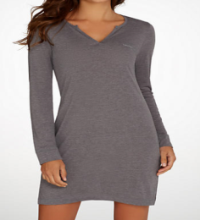
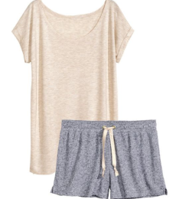
KNIT NIGHTDRESS KNIT PYJAMAS | 여성 woman 女性 | 면 Of cotton | 綿 | 6108.31-0000 | 13 | 0 | 6.5 | 6.5 | 0 | 0 | 0 |  | 13 | 10 | KNIT NIGHTDRESS | KNIT PYJAMAS
 |  | 합성 Of synthetic fibres | 合成繊維 | 6108.32-1000 | 13 | 0 | 6.5 | 6.5 | 0 | 0 | 0 |  | 13 | 10
 |  | 재생/반합성 Of artificial fibres | 再生繊維 | 6108.32-2000 | 13 | 0 | 6.5 | 6.5 | 0 | 0 | 0 |  | 13 | 10
 |  | 방직용 섬유 Of other textile materials | 紡織繊維 | 6108.39-0000 | 13 | 0 | 6.5 | 6.5 | 0 | 0 | 0 |  | 13 | 10
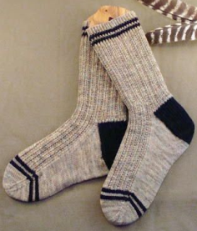
KNIT PANTY HOSE KNIT TIGHTS KNIT SOCKS | 여성 woman 女性 | 양모 Of wool or fine animal hair | 羊毛 | 6115.94-0000 | 13 | 0 | 6.5 | 6.5 | 0 | 0 | 0 |  | 13 | 10 | KNIT PANTY HOSE | KNIT SOCKS
 |  | 면 Of cotton | 綿 | 6115.95-0000 | 13 | 2.6 | 6.5 | 6.5 | 0 | 0 | 0 |  | 13 | 15 | KNIT TIGHTS
 |  | 합성 Of synthetic fibres | 合成繊維 | 6115.96-0000 | 13 | 2.6 | 6.5 | 6.5 | 0 | 0 | 0 |  | 13 | 15
 |  | 그 밖의 방직용 섬유로 만든 것 Of other textile materials | その他の紡織繊維 | 6115.99-0000 | 13 | 0 | 6.5 | 6.5 | 0 | 5 | 최빈국 CO 0% |  | 13 | 10
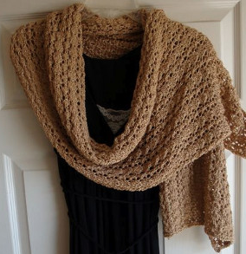
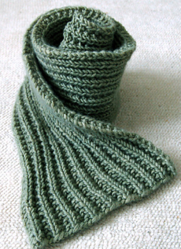
KNIT SHAWL KNIT SCARVES KNIT MUFFLERS | 여성 woman 女性 | 실크 Of silk | シルク | 6117.10-1000 | 9.1 | 0 | 6.5 | 6.5 | 0 | 0 | 0 |  | 13 | 10 | KNIT SHAWL | KNIT SCARVES
 |  | 양모 Of wool or fine animal hair | 羊毛 | 6117.10-2000 | 9.1 | 0 | 6.5 | 6.5 | 0 | 0 | 0 |  | 13 | 10 |  | KNIT MUFFLERS
 |  | 면 Of cotton | 綿 | 6117.10-3000 | 13 | 0 | 6.5 | 6.5 | 0 | 0 | 0 |  | 13 | 10
 |  | 인조 섬유로 만든 것 Of man-made fibres | 人造繊維 | 6117.10-4000 | 13 | 0 | 6.5 | 6.5 | 0 | 0 | 0 |  | 13 | 10
 |  | 기타 Other | その他 | 6117.10-9000 | 13 | 0 | 6.5 | 6.5 | 0 | 0 | 0 |  | 13 | 10
 |  |  |  |  | 아태 (CH) | FTA(CH) | RCEP(CH) | RCEP(JP)
 |  |  |  | 평균(%) | 12.7 | 1.7 | 6.6 | 6.6

 |  | 합성 섬유일 경우 |  | 合成繊維の場合 6110.30-0000→ RCEPで発行
 |  |  |  | 13% | 한ㆍ중국 FTA협정세율(선택1)
 |  |  |  | 6.50% | RCEP협정세율_중국(선택1)

 |  | 반합성 섬유일 경우 |  | 再生・半合成繊維の場合、6110.30-2000→CHINA-KOREA FTAで発行されるのです。
 |  |  |  | 1.30% | 한ㆍ중국 FTA협정세율(선택1)
 |  |  |  | 10.40% | RCEP협정세율_중국(선택1)

 |  | 제6110.30호는 인조섬유(화학섬유)로 만든 물품입니다. 그러나 인조섬유중에서 합성 과 재생/반합성으로 구분됩니다.

 |  | 합성섬유(폴리, 나일론등)은 제6110.30-1000호로 RCEP으로 발행하시면 되며,
 |  | 재생/반합성섬유(비스코스, 레이온등)은 제6110.30-2000호로 한중 FTA로 받아오셔야 합니다.

WOMAN_WOVEN
H.S CODE (관세율표・関税率表/ Duty Rate) －韓国基準 |  |  |  |  |  |  |  |  |  |  |  |  |  | 하기의 관세율표를 참조 하여, 숫자가 더 작은 (관세율이 적은) 쪽의 co를 발급 해 주시길 바랍니다. 下記の関税率表をご参考し、数字が小さい（関税率が少ない）側のCOで発行して下さい。

1) Asian-Pancific 아태협정 アジア・太平洋協定 |  |  | 2) korea - china 한중 FTA 中韓 ＦＴＡ |  |  |  | 3) RCEP CO

 |  |  |  |  |  |  |  |  |  |  |  |  |  | 회원국은 인도네시아, 말레이시아, 필리핀, 싱가포르, 태국, 브루나이, 베트남, 라오스, 미얀마, 캄보디아 이렇게 10개입니다. 한-아세안 FTA 체결국도 ASEAN 회원국과 동일하고요. 각 국가별로 발효된 날은 조금씩 다릅니다. 2007년 06월, 한아세안 FTA가 최초 발효된 날.

 |  |  |  |  |  | 【↓】出荷：中国 |  |  | 【↓】出荷：ベトナム | 【↓】出荷：タイ
품명 品名 type | 성별 性別 gender | 소재 素材 merterial | 素材 | HS CODE | 관세율 関税率 Duty rate (%) |  |  |  |  |  |  |  |  | 양허기간 cossecion period
 |  |  |  |  | CHINA | CHINA | CHINA | JAPAN | VIETNAM | THAILAND | MYANMAR | INDONESIA | -
 |  |  |  |  | 1) Asian-Pancific 아태협정 | korea - china 한중 FTA (2026) | RCEP 중국(2026) | RCEP 일본(2026) | korea-vietnam 한베 FTA (2026) | 한국-태국 korea-asean(CO) | 한국-미얀마 (한-아세안 FTA) | 한국-인도네시아 (한-아세안 FTA) | Basic tax rate 기본세율
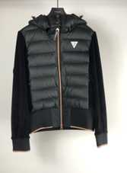
WOVEN COAT (OVER COAT, CAPE, RAIN) | 여성 woman 女性 | 양모 Of wool or fine animal hair | 羊毛 | 6202.20-1000 | 6.5 | 0 | 6.5 | 6.5 | 0 | 5 | 최빈국 CO 0% |  | 13 | 10 | WOVEN COAT | WOVEN CAPE | WOVEN OUTER
 |  | 면 Of cotton | 綿 | 6202.30-1000 | 8.1 | 0 | 6.5 | 6.5 | 0 | 0 | 0 |  | 13 | 10
 |  | 합성 Of synthetic fibres | 合成繊維 | 6202.40-1010 | 6.5 | 11.7 | 미적용 | 미적용 | 0 | 0 | 0 |  | 13 | PR-10
 |  | 재생/반합성 Of artificial fibres | 再生繊維 | 6202.40-9010 | 6.5 | 0 | 6.5 | 6.5 | 0 | 0 | 0 |  | 13 | 10
WOVEN JUMPER (충전재) (中に綿毛などが入る物） | 여성 woman 女性 | 양모 Of wool or fine animal hair | 羊毛 | 6202.20-9000 | 8.1 | 0 | 6.5 | 6.5 | 0 | 0 | 0 |  | 13 | 10 | WOVEN JUMPER | 코트 기타
 |  | 면 Of cotton | 綿 | 6202.30-9000 | 8.1 | 0 | 6.5 | 6.5 | 0 | 0 | 0 |  | 13 | 10
 |  | 합성 Of synthetic fibres | 合成繊維 | 6202.40-1090 | 6.5 | 11.7 | 6.5 | 미적용 | 0 | 0 | 0 |  | 13 | PR-10
 |  | 재생/반합성 Of artificial fibres | 再生繊維 | 6202.40-9090 | 6.5 | 0 | 0 | 0 | 0 | 0 | 0 |  | 13 | 5
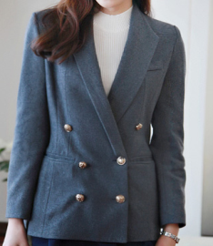
WOVEN JAKET (일반 자켓) (一般ジャケット) | 여성 woman 女性 | 양모 Of wool | 羊毛 | 6204.31-0000 | 8.1 | 2.6 | 6.5 | 6.5 | 0 | 5 | 최빈국 CO 0% |  | 13 | 15 | WOVEN JAKET
 |  | 면 Of cotton | 綿 | 6204.32-0000 | 8.1 | 0 | 6.5 | 6.5 | 0 | 5 | 최빈국 CO 0% |  | 13 | 10
 |  | 합성 Of synthetic fibres | 合成繊維 | 6204.33-0000 | 6.5 | 13 | 미적용 | 미적용 | 0 | 0 | 0 |  | 13 | E
 |  | 재생/반합성 Of artificial fibres | 再生繊維 | 6204.39-9000 | 8.1 | 0 | 6.5 | 6.5 | 0 | 0 | 0 |  | 13 | 10
WOVEN PANTS | 여성 woman 女性 | 양모 Of wool or fine animal hair | 羊毛 | 6204.61-0000 | 8.1 | 13 | 미적용 | 미적용 | 0 | 5 | 최빈국 CO 0% |  | 13 | E | WOVEN PANTS
 |  | 데님 Of denim, including blue jeans | デニム | 6204.62-1000 | 7.8 | 11.7 | 6.5 | 미적용 | 0 | 0 | 0 |  | 13 | PR-10
 |  | 합성 Of synthetic fibres | 合成繊維 | 6204.63-0000 | 6.5 | 11.7 | 미적용 | 미적용 | 0 | 0 | 0 |  | 13 | PR-10
 |  | 실크 Of silk | シルク | 6204.69-1000 | 6.5 | 0 | 6.5 | 6.5 | 0 | 0 | 0 |  | 13 | 10
 |  | 기타 Other | その他 | 6204.69-9000 | 6.5 | 11.7 | 미적용 | 미적용 | 0 | 0 | 0 |  | 13 | PR-10
WOVEN SKIRT, WOVEN CULOTTES(치마바지) | 여성 woman 女性 | 양모 Of wool or fine animal hair | 羊毛 | 6204.51-0000 | 8.1 | 13 | 미적용 | 미적용 | 0 | 5 | 최빈국 CO 0% |  | 13 | E | WOVEN SKIRT | WOVEN CULOTTES
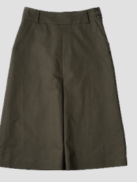
 |  | 면 Of cotton | 綿 | 6204.52-0000 | 8.1 | 13 | 미적용 | 미적용 | 0 | 0 | 0 |  | 13 | E
 |  | 합성 Of synthetic fibres | 合成繊維 | 6204.53-0000 | 8.1 | 13 | 미적용 | 미적용 | 0 | 0 | 0 |  | 13 | E
 |  | 실크 Of silk | シルク | 6204.59-1000 | 6.5 | 0 | 6.5 | 6.5 | 0 | 0 | 0 |  | 13 | 10
 |  | 기타 Other | その他 | 6204.59-9000 | 6.5 | 13 | 미적용 | 미적용 | 0 | 0 | 0 |  | 13 | E
WOVEN DRESS (ONE PIECE) | 여성 woman 女性 | 양모 Of wool or fine animal hair | 羊毛 | 6204.41-0000 | 8.1 | 2.6 | 6.5 | 6.5 | 0 | 0 | 0 |  | 13 | 15 | WOVEN DRESS
 |  | 면 Of cotton | 綿 | 6204.42-0000 | 8.1 | 0 | 6.5 | 6.5 | 0 | 0 | 0 |  | 13 | 10
 |  | 합성 Of synthetic fibres | 合成繊維 | 6204.43-0000 | 8.1 | 13 | 미적용 | 미적용 | 0 | 0 | 0 |  | 13 | E
 |  | 재생/반합성 Of artificial fibres | 再生繊維 | 6204.44-0000 | 8.1 | 0 | 6.5 | 6.5 | 0 | 0 | 0 |  | 13 | 10
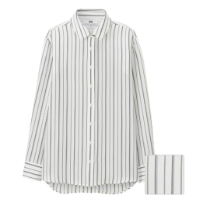
WOVEN BLOUSE WOVEN SHIRT | 여성 woman 女性 | 견이나 견 웨이스트(waste) Of silk or silk waste | シルク | 6206.10-0000 | 8.1 | 0 | 6.5 | 6.5 | 0 | 0 | 0 |  | 13 | 10 | WOVEN BLOUSE | WOVEN SHIRT
 |  | 양모 Of wool or fine animal hair | 羊毛 | 6206.20-0000 | 8.1 | 0 | 6.5 | 6.5 | 0 | 0 | 0 |  | 13 | 10
 |  | 면 Of cotton | 綿 | 6206.30-0000 | 8.1 | 13 | 미적용 | 미적용 | 0 | 0 | 0 |  | 13 | E
 |  | 합성 Of synthetic fibres | 合成繊維 | 6206.40-1000 | 6.5 | 13 | 미적용 | 미적용 | 0 | 0 | 0 |  | 13 | E
 |  | 재생/반합성 Of artificial fibres | 再生繊維 | 6206.40-2000 | 6.5 | 0 | 6.5 | 6.5 | 0 | 0 | 0 |  | 13 | 10
WOVEN VEST | 여성 woman 女性 | 양모 Of wool or fine animal hair | 羊毛 | 6208.99-2000 | 13 | 0 | 6.5 | 6.5 | 0 | 0 | 0 |  | 13 | 10 | WOVEN VEST
 |  | 면 Of cotton | 綿 | 6208.91-0000 | 13 | 0 | 6.5 | 6.5 | 0 | 0 | 0 |  | 13 | 10 |  | * 제6208호의 VEST(조끼)는 와이셔츠나 상의 안에 받쳐있는 의류를 지칭함, 외투로 입는 조끼는 Pullover(제6211호)로 분류함
 |  | 합성 Of synthetic fibres | 合成繊維 | 6208.92-1000 | 13 | 0 | 6.5 | 6.5 | 0 | 0 | 0 |  | 13 | 10
 |  | 재생/반합성 Of artificial fibres | 再生繊維 | 6208.92-2000 | 13 | 0 | 6.5 | 6.5 | 0 | 0 | 0 |  | 13 | 10
WOVEN PYJAMAS, NIGHTDRESS | 여성 woman 女性 | 면 Of cotton | 綿 | 6208.21-0000 | 13 | 0 | 6.5 | 6.5 | 0 | 0 | 0 |  | 13 | 10 | WOVEN PYJAMAS | WOVEN NIGHTDRESS
 |  | 합성 Of synthetic fibres | 合成繊維 | 6208.22-1000 | 13 | 0 | 6.5 | 6.5 | 0 | 0 | 0 |  | 13 | 10
 |  | 재생/반합성 Of artificial fibres | 再生繊維 | 6208.22-2000 | 13 | 0 | 0 | 0 | 0 | 0 | 0 |  | 13 | 5
 |  | 그밖에 방직용 섬유 Of other textile materials |  | 6208.29-0000 | 13 | 0 | 6.5 | 6.5 | 0 | 5 | 최빈국 CO 0% |  | 13 | 10
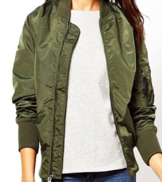
WOVEN JAKET WOVEN JUMPER WOVEN TOP (지퍼 有, 기타) (ファスナー有り、その他） | 여성 woman 女性 | 양모 Of wool or fine animal hair | 羊毛 | 6211.49-1000 | 13 | 0 | 6.5 | 6.5 | 0 | 0 | 0 |  | 13 | 10 | WOVEN JUMPER |  | 62.11 - 트랙슈트ㆍ스키슈트ㆍ수영복 및 기타 의류
 |  | 면 Of cotton | 綿 | 6211.42-9000 | 13 | 0 | 6.5 | 6.5 | 0 | 0 | 0 |  | 13 | 10 |  |  | 이 호에는 별도로 제시된 봉제된 웨이스트코트로 포함한다(메리야스 편물 또는 뜨개질 편물제의 것은 제외한다)는 것을 유의하여야 한다.
 |  | 합성 Of synthetic fibres | 合成繊維 | 6211.43-1000 | 13 | 0 | 6.5 | 6.5 | 0 | 0 | 0 |  | 13 | 10
 |  | 재생/반합성 Of artificial fibres | 再生繊維 | 6211.43-2000 | 9.1 | 0 | 6.5 | 6.5 | 0 | 0 | 0 |  | 13 | 10
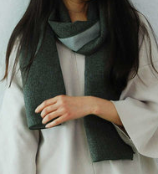
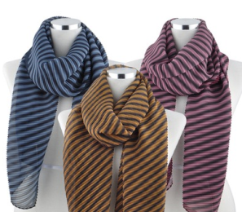
WOVEN MUFFLERS WOVEN SCARVES | 여성 woman 女性 | 양모 Of wool or fine animal hair | 羊毛 | 6214.20-0000 | 8 | 0 | 4 | 4 | 0 | 0 | 0 |  | 8 | 10 | WOVEN MUFFLERS | WOVEN SCARVES
 |  | 합성 Of synthetic fibres | 合成繊維 | 6214.30-0000 | 8 | 0 | 4 | 4 | 0 | 0 | 0 |  | 8 | 10
 |  | 재생/반합성 Of artificial fibres | 再生繊維 | 6214.40-0000 | 8 | 0 | 4 | 4 | 0 | 0 | 0 |  | 8 | 10
 |  | 그밖에 방직용 섬유 Of other textile materials | 紡織繊維 | 6214.90-0000 | 8 | 0 | 4 | 4 | 0 | 0 | 0 |  | 8 | 10
 |  |  |  |  | 아태 (CH) | FTA(CH) | RCEP(CH) | RCEP(JP)
 |  |  |  | 평균(%) | 8.8 | 3.9 | 5.9 | 5.9

MAN_KNIT
H.S CODE (관세율표・関税率表/ Duty Rate) －韓国基準 |  |  |  |  |  |  |  |  |  |  |  |  |  | 하기의 관세율표를 참조 하여, 숫자가 더 작은 (관세율이 적은) 쪽의 co를 발급 해 주시길 바랍니다. 下記の関税率表をご参考し、数字が小さい（関税率が少ない）側のCOで発行して下さい。

1) Asian-Pancific 아태협정 アジア・太平洋協定 |  |  | 2) korea - china 한중 FTA 中韓 ＦＴＡ |  |  | 3) RCEP CO

 |  |  |  |  |  |  |  |  |  |  |  |  |  | 회원국은 인도네시아, 말레이시아, 필리핀, 싱가포르, 태국, 브루나이, 베트남, 라오스, 미얀마, 캄보디아 이렇게 10개입니다. 한-아세안 FTA 체결국도 ASEAN 회원국과 동일하고요. 각 국가별로 발효된 날은 조금씩 다릅니다. 2007년 06월, 한아세안 FTA가 최초 발효된 날.

 |  |  |  |  |  | 【↓】出荷：中国 |  |  | 【↓】出荷：ベトナム | 【↓】出荷：タイ
품명 品名 type | 성별 性別 gender | 소재 素材 merterial | 素材 | HS CODE | 관세율 関税率 Duty rate (%) |  |  |  |  |  |  |  |  | 양허기간 cossecion period
 |  |  |  |  | CHINA | CHINA | CHINA | JAPAN | VIETNAM | THAILAND | MYANMAR | INDONESIA | -
 |  |  |  |  | 1) Asian-Pancific 아태협정 | 2) korea - china 한중 FTA (2026) | RCEP 중국(2026) | RCEP 일본(2026) | korea-vietnam 한베 FTA (2026) | 한국-태국 korea-asean(CO) | 한국-미얀마(한-아세안 FTA) | 한국-인도네시아 (한-아세안 FTA) | Basic tax rate 기본세율
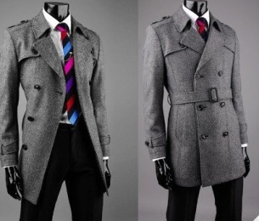
KNIT COAT | 남성 man 男性 | 면 Of cotton | 綿 | 6101.20-0000 | 13 | 0 | 7.8 | 7.8 | 0 | 0 | 0 |  | 13 | 10 | KNIT COAT
 |  | 합성 Of synthetic fibres | 合成繊維 | 6101.30-1000 | 13 | 0 | 7.8 | 7.8 | 0 | 0 | 0 |  | 13 | 10
 |  | 재생/반합성 Of artificial fibres | 再生繊維 | 6101.30-2000 | 13 | 0 | 7.8 | 7.8 | 0 | 0 | 0 |  | 13 | 10
 |  | 그 밖의 방직용 섬유 Of other textile materials | 紡織繊維 | 6101.90-0000 | 9.1 | 0 | 7.8 | 7.8 | 0 | 0 | 0 |  | 13 | 10
KNIT JACKET, KNIT BLAZERS | 남성 man 男性 | 양모 Of wool or fine animal hair | 羊毛 | 6103.31-0000 | 13 | 0 | 7.8 | 7.8 | 0 | 0 | 0 |  | 13 | 10 | KNIT JACKET |  |  | KNIT BLAZERS
 |  | 면 Of cotton | 綿 | 6103.32-0000 | 13 | 0 | 7.8 | 7.8 | 0 | 0 | 0 |  | 13 | 10
 |  | 합성 Of synthetic fibres | 合成繊維 | 6103.33-0000 | 13 | 0 | 7.8 | 7.8 | 0 | 0 | 0 |  | 13 | 10
 |  | 그 밖의 방직용 섬유 Of other textile materials | 紡織繊維 | 6103.39-0000 | 10.4 | 0 | 7.8 | 7.8 | 0 | 0 | 0 |  | 13 | 10
KNIT JERSEYS, KNIT PULLOVER, KNIT CARDIGAN, KNIT SWEATER | 남성 man 男性 | 양모 Of wool or fine animal hair | 羊毛 | 6110.11-0000 | 13 | 5.2 | 미적용 | 미적용 | 0 | 0 | 0 |  | 13 | 20 | KNIT SWEATER | KNIT CARDIGAN | KNIT PULLOVER
 |  | 캐시미어 염소의 털로 만든 것 | Kashmir (cashmere) goats | 6110.12-0000 | 13 | 0 | 6.5 | 6.5 | 0 | 0 | 0 |  | 13
 |  | 면 Of cotton | 綿 | 6110.20-0000 | 13 | 5.2 | 8.7 | 8.7 | 0 | 5 | 최빈국 CO 0% |  | 13 | 20
 |  | 합성 Of synthetic fibres | 合成繊維 | 6110.30-1000 | 13 | 13 | 6.5 | 미적용 | 0 | 0 | 0 |  | 13 | E
 |  | 재생/반합성 Of artificial fibres | 再生繊維 | 6110.30-2000 | 13 | 0 | 6.5 | 6.5 | 0 | 0 | 0 |  | 13 | 10
 |  | 실크 Of silk | シルク | 6110.90-1000 | 13 | 0 | 6.5 | 6.5 | 0 | 0 | 0 |  | 13 | 10
 |  | 기타 Other | その他 | 6110.90-9000 | 13 | 0 | 6.5 | 6.5 | 0 | 0 | 0 |  | 13 | 10
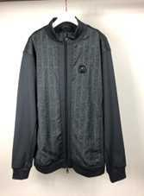
KNIT PULLOVER (ZIPPER) | 남성 man 男性 | 면 Of cotton | 綿 | 6114.20-0000 | 13 | 0 | 6.5 | 6.5 | 0 | 0 | 0 |  | 13 | 10 | KNIT BLUSON
 |  | 합성 Of synthetic fibres | 合成繊維 | 6114.30-1000 | 13 | 2.6 | 6.5 | 6.5 | 0 | 0 | 0 |  | 13 | 15 | * ZIPPER
 |  | 재생/반합성 Of artificial fibres | 再生繊維 | 6114.30-2000 | 10.4 | 0 | 6.5 | 6.5 | 0 | 0 | 0 |  | 13 | 10
 |  | 기타 Other | その他 | 6114.90-0000 | 13 | 0 | 6.5 | 6.5 | 0 | 0 | 0 |  | 13 | 10
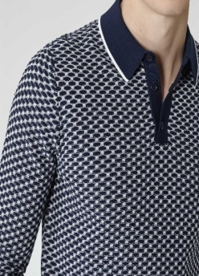
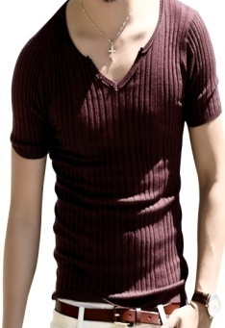
KNIT SHIRTS | 남성 man 男性 | 양모 Of wool or fine animal hair | 羊毛 | 6105.90-0000 | 13 | 0 | 6.5 | 6.5 | 0 | 0 | 0 |  | 13 | 10 | KNIT SHIRTS |  |  | *카라가 없는 것은 T-shirt나 Pullover로 분류합니다.
 |  | 면 Of cotton | 綿 | 6105.10-0000 | 13 | 2.6 | 6.5 | 6.5 | 0 | 5 | 최빈국 CO 0% |  | 13 | 15
 |  | 합성 Of synthetic fibres | 合成繊維 | 6105.20-1000 | 13 | 2.6 | 6.5 | 6.5 | 0 | 5 | 최빈국 CO 0% |  | 13 | 15
 |  | 재생/반합성 Of artificial fibres | 再生繊維 | 6105.20-2000 | 13 | 0 | 6.5 | 6.5 | 0 | 0 | 0 |  | 13 | 10
 |  | 기타 Other | その他 | 6105.90-9000 | 13 | 0 | 6.5 | 6.5 | 0 | 0 | 0 |  | 13 | 10
KNIT SUITS | 남성 man 男性 | 양모 Of wool or fine animal hair | 羊毛 | 6103.10-1000 | 13 | 0 | 0 | 0 | 0 | 0 | 0 |  | 13 | 5 | KNIT SUITS
 |  | 합성 Of synthetic fibres | 合成繊維 | 6103.10-2000 | 13 | 0 | 6.5 | 6.5 | 0 | 0 | 0 |  | 13 | 10
 |  | 방직용 섬유 Of other textile materials | 紡織繊維 | 6103.10-9000 | 13 | 0 | 6.5 | 6.5 | 0 | 0 | 0 |  | 13 | 10
KNIT PANTS, KNIT TROUSERS | 남성 man 男性 | 양모 Of wool or fine animal hair | 羊毛 | 6103.41-0000 | 13 | 0 | 6.5 | 6.5 | 0 | 0 | 0 |  | 13 | 10 | KNIT PANTS |  | KNIT TROUSERS
 |  | 면 Of cotton | 綿 | 6103.42-0000 | 13 | 2.6 | 6.5 | 6.5 | 0 | 0 | 0 |  | 13 | 15
 |  | 합성 Of synthetic fibres | 合成繊維 | 6103.43-0000 | 13 | 2.6 | 6.5 | 6.5 | 0 | 5 | 최빈국 CO 0% |  | 13 | 15
 |  | 방직용 섬유 Of other textile materials | 紡織繊維 | 6103.49-0000 | 13 | 0 | 6.5 | 6.5 | 0 | 0 | 0 |  | 13 | 10
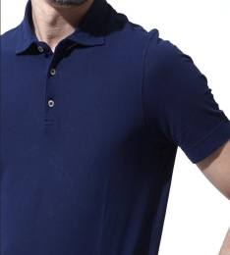
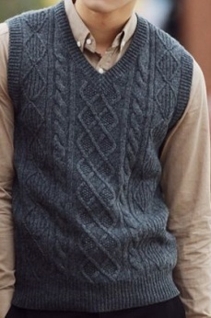
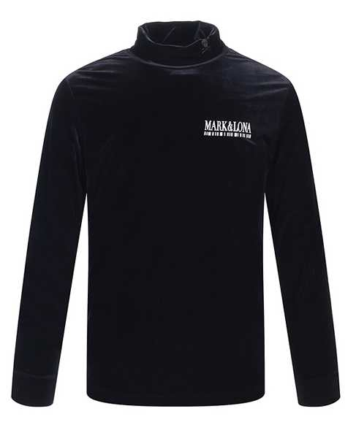
KNIT T-SHIRTS KNIT VEST, KNIT LONG SLEEVE | 남성 man 男性 | 면 Of cotton | 綿 | 6109.10-1000 | 13 | 2.6 | 6.5 | 6.5 | 0 | 0 | 0 |  | 13 | 15 | KNIT T-SHIRTS |  | KNIT VEST |  | KNIT INNER | * 제6109호의 VEST(조끼)는 와이셔츠나 상의 안에 받쳐있는 의류를 지칭함, 외투로 입는 조끼는 Pullover(제6110호)로 분류함
 |  | 합성 Of synthetic fibres | 合成繊維 | 6109.90-3010 | 13 | 5.2 | 8.7 | 8.7 | 0 | 0 | 0 |  | 13 | 15 |  |  |  |  |  | * T-Shirt는 깃(collar)이 없어야 합니다
 |  | 실크 Of silk | シルク | 6109.90-1010 | 9.1 | 0 | 6.5 | 6.5 | 0 | 0 | 0 |  | 13 | 10
 |  | 양모 Of wool or fine animal hair | 羊毛 | 6109.90-2010 | 13 | 0 | 6.5 | 6.5 | 0 | 0 | 0 |  | 13 | 10
 |  | 인조섬유로 만든 것 Of man-made fibres | 人造繊維 | 6109.90-3010 | 13 | 5.2 | 8.7 | 8.7 | 0 | 5 | 최빈국 CO 0% |  | 13 | 20
 |  | 기타 Other | その他 | 6109.90-9090 | 13 | 2.6 | 6.5 | 6.5 | 0 | 0 | 0 |  | 13 | 15
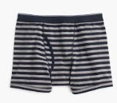
KNIT UNDERPANTS | 남성 man 男性 | 면 Of cotton | 綿 | 6107.11-0000 | 13 | 2.6 | 6.5 | 6.5 | 0 | 0 | 0 |  | 13 | 15 | KNIT UNDERPANTS
 |  | 합성 Of synthetic fibres | 合成繊維 | 6107.12-1000 | 13 | 2.6 | 6.5 | 6.5 | 0 | 0 | 0 |  | 13 | 15
 |  | 재생/반합성 Of artificial fibres | 再生繊維 | 6107.12-2000 | 13 | 0 | 6.5 | 6.5 | 0 | 0 | 0 |  | 13 | 10
 |  | 그 밖의 방직용 섬유 Of other textile materials | 紡織繊維 | 6107.19-0000 | 13 | 0 | 6.5 | 6.5 | 0 | 0 | 0 |  | 13 | 10
KNIT NIGHTSHIRTS, KNIT PYJAMAS | 남성 man 男性 | 면 Of cotton | 綿 | 6107.21-0000 | 13 | 0 | 6.5 | 6.5 | 0 | 0 | 0 |  | 13 | 10 | KNIT PYJAMAS
 |  | 합성 Of synthetic fibres | 合成繊維 | 6107.22-1000 | 13 | 0 | 6.5 | 6.5 | 0 | 0 | 0 |  | 13 | 10
 |  | 재생/반합성 Of artificial fibres | 再生繊維 | 6107.22-2000 | 13 | 0 | 0 | 0 | 0 | 0 | 0 |  | 13 | 5
 |  | 그 밖의 방직용 섬유 Of other textile materials | 紡織繊維 | 6107.29-0000 | 13 | 0 | 6.5 | 6.5 | 0 | 0 | 0 |  | 13 | 10
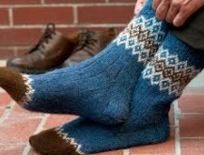
KNIT PANTY HOSE KNIT TIGHTS KNIT SOCKS | 남성 man 男性 | 양모 Of wool or fine animal hair | 羊毛 | 6115.94-0000 | 13 | 0 | 6.5 | 6.5 | 0 | 0 | 0 |  | 13 | 10 | KNIT SOCKS
 |  | 면 Of cotton | 綿 | 6115.95-0000 | 13 | 2.6 | 6.5 | 6.5 | 0 | 0 | 0 |  | 13 | 15
 |  | 합성 Of synthetic fibres | 合成繊維 | 6115.96-0000 | 13 | 2.6 | 6.5 | 6.5 | 0 | 0 | 0 |  | 13 | 15
 |  | 방직용 섬유 Of other textile materials | 紡織繊維 | 6115.99-0000 | 13 | 0 | 6.5 | 6.5 | 0 | 5 | 최빈국 CO 0% |  | 13 | 10
KNIT SHAWL, KNIT SCARVES, KNIT MUFFLERS | 남성 man 男性 | 실크 Of silk | シルク | 6117.10-1000 | 9.1 | 0 | 6.5 | 6.5 | 0 | 0 | 0 |  | 13 | 10 | KNIT SCARVES |  | KNIT MUFFLERS
 |  | 양모 Of wool or fine animal hair | 羊毛 | 6117.10-2000 | 9.1 | 0 | 6.5 | 6.5 | 0 | 0 | 0 |  | 13 | 10
 |  | 면 Of cotton | 綿 | 6117.10-3000 | 9.1 | 0 | 6.5 | 6.5 | 0 | 0 | 0 |  | 13 | 10
 |  |  |  |  | 아태 (CH) | FTA(CH) | RCEP(CH) | RCEP(JP)
 |  |  |  | 평균(%) | 12.5 | 1.2 | 6.6 | 6.6

MAN_WOVEN
H.S CODE (관세율표・関税率表/ Duty Rate) －韓国基準 |  |  |  |  |  |  |  |  |  |  |  |  |  | 하기의 관세율표를 참조 하여, 숫자가 더 작은 (관세율이 적은) 쪽의 co를 발급 해 주시길 바랍니다. 下記の関税率表をご参考し、数字が小さい（関税率が少ない）側のCOで発行して下さい。

1) Asian-Pancific 아태협정 アジア・太平洋協定 |  |  | 2) korea - china 한중 FTA 中韓 ＦＴＡ |  |  | 3) RCEP CO

 |  |  |  |  |  |  |  |  |  |  |  |  |  | 회원국은 인도네시아, 말레이시아, 필리핀, 싱가포르, 태국, 브루나이, 베트남, 라오스, 미얀마, 캄보디아 이렇게 10개입니다. 한-아세안 FTA 체결국도 ASEAN 회원국과 동일하고요. 각 국가별로 발효된 날은 조금씩 다릅니다. 2007년 06월, 한아세안 FTA가 최초 발효된 날.

 |  |  |  |  |  | 【↓】出荷：中国 |  |  | 【↓】出荷：ベトナム | 【↓】出荷：タイ
품명 品名 type | 성별 性別 gender | 소재 素材 merterial | 素材 | HS CODE | 관세율 関税率 Duty rate (%) |  |  |  |  |  |  |  |  | 양허기간 cossecion period
 |  |  |  |  | CHINA | CHINA | CHINA | JAPAN | VIETNAM | THAILAND | MYANMAR | INDONESIA | -
 |  |  |  |  | 1) Asian-Pancific 아태협정 | 2) korea - china 한중 FTA (2026) | RCEP 중국(2026) | RCEP 일본(2026) | korea-vietnam 한베 FTA (2026) | 한국-태국 korea-asean(CO) | 한국-미얀마(한-아세안 FTA) | 한국-인도네시아 (한-아세안 FTA) | Basic tax rate 기본세율
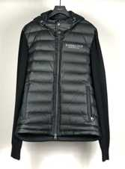
WOVEN COAT 織物 コート(OVER COAT, RAINCOAT, CAR-COAT, CAPE, CLOAK. ETC) | 남성 man 男性 | 양모 Of wool or fine animal hair | 羊毛 | 6201.20-1000 | 13 | 0 | 6.5 | 6.5 | 0 | 0 | 0 |  | 13 | 10 | WOVEN COAT | WOVEN OUTER
 |  | 면 Of cotton | 綿 | 6201.30-1000 | 13 | 0 | 6.5 | 6.5 | 0 | 0 | 0 |  | 13 | 10
 |  | 합성 Of synthetic fibres | 合成繊維 | 6201.40-1010 | 13 | 13 | 미적용 | 미적용 | 0 | 0 | 0 |  | 13 | E
 |  | 재생/반합성 Of artificial fibres | 再生繊維 | 6201.40-9010 | 9.1 | 0 | 6.5 | 6.5 | 0 | 0 | 0 |  | 13 | 10
 |  | 기타 Other | その他 | 6201.90-1000 | 13 | 0 | 6.5 | 6.5 | 0 | 0 | 0 |  | 13 | 10
WOVEN COAT 織物 コート(OVER COAT, RAINCOAT, CAR-COAT, CAPE, CLOAK. ETC) | 남성 man 男性 | 양모 Of wool or fine animal hair | 羊毛 | 6201.20-1000 | 13 | 0 | 6.5 | 6.5 | 0 | 0 | 0 |  | 13 | 10 | RAIN COAT | WIND CHEATER
 |  | 면 Of cotton | 綿 | 6201.30-1000 | 13 | 0 | 6.5 | 6.5 | 0 | 0 | 0 |  | 13 | 10
 |  | 합성 Of synthetic fibres | 合成繊維 | 6201.40-1010 | 13 | 13 | 미적용 | 미적용 | 0 | 0 | 0 |  | 13 | E
 |  | 재생/반합성 Of artificial fibres | 再生繊維 | 6201.40-9010 | 9.1 | 0 | 6.5 | 6.5 | 0 | 0 | 0 |  | 13 | 10
 |  | 기타 Other | その他 | 6201.90-1000 | 13 | 0 | 6.5 | 6.5 | 0 | 0 | 0 |  | 13 | 10
WOVEN JACKET (일반 자켓) (一般ジャケット) | 남성 man 男性 | 양모 Of wool or fine animal hair | 羊毛 | 6203.31-0000 | 13 | 미적용 | 미적용 | 미적용 | 0 | 5 | 최빈국 CO 0% |  | 13 | E | WOVEN JAKET
 |  | 면 Of cotton | 綿 | 6203.32-0000 | 13 | 0 | 6.5 | 6.5 | 0 | 5 | 최빈국 CO 0% |  | 13 | 10
 |  | 합성 Of synthetic fibres | 合成繊維 | 6203.33-0000 | 13 | 13 | 미적용 | 미적용 | 0 | 0 | 0 |  | 13 | E
 |  | 그 밖ㄷ의 방직용 Of other textile materials | 紡織繊維 | 6203.39-0000 | 13 | 0 | 6.5 | 6.5 | 0 | 0 | 0 |  | 13 | 10
WOVEN JUMPER (충전재) (中に綿毛などが入る物） | 남성 man 男性 | 양모 Of wool or fine animal hair | 羊毛 | 6201.20-9000 | 13 | 0 | 6.5 | 6.5 | 0 | 0 | 0 |  | 13 | 10 | WOVEN JUMPER
 |  | 면 Of cotton | 綿 | 6201.30-9000 | 13 | 0 | 6.5 | 6.5 | 0 | 0 | 0 |  | 13 | 10
 |  | 합성 Of synthetic fibres | 合成繊維 | 6201.40-1090 | 13 | 13 | 6.5 | 미적용 | 0 | 0 | 0 |  | 13 | E
 |  | 재생/반합성 Of artificial fibres | 再生繊維 | 6201.40-9090 | 13 | 0 | 6.5 | 6.5 | 0 | 0 | 0 |  | 13 | 10
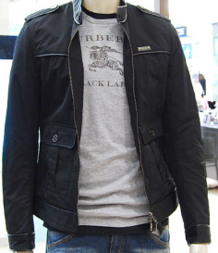
WOVEN JAKET WOVEN JUMPER (지퍼 有, 기타) (ファスナー有り、その他） | 남성 man 男性 | 기타 Other | その他 | 6211.39-9000 | 13 | 0 | 6.5 | 6.5 | 0 | 0 | 0 |  | 13 | 10 | WOVEN JUMPER | WOVEN JAKET | 62.11 - 트랙슈트ㆍ스키슈트ㆍ수영복 및 기타 의류
 |  | 면 Of cotton | 綿 | 6211.32-9000 | 13 | 0 | 6.5 | 6.5 | 0 | 0 | 0 |  | 13 | 10 |  |  | 수영복
 |  | 합성 Of synthetic fibres | 合成繊維 | 6211.33-1000 | 13 | 2.6 | 6.5 | 6.5 | 0 | 0 | 0 |  | 13 | 15 |  |  | 6211.11 -- 남자 또는 소년용의 것
 |  | 재생/반합성 Of artificial fibres | 再生繊維 | 6211.33-2000 | 10.4 | 0 | 6.5 | 6.5 | 0 | 0 | 0 |  | 13 | 10 |  |  | 6211.12 -- 여자 또는 소녀용의 것
WOVEN PANTS | 남성 man 男性 | 양모 Of wool or fine animal hair | 羊毛 | 6203.41-0000 | 13 | 13 | 미적용 | 미적용 | 0 | 5 | 최빈국 CO 0% |  | 13 | E | WOVEN PANTS |  | 6211.20 - 스키슈트
 |  | 면(데님) Of denim, including blue jeans | 綿、デニム | 6203.42-1000 | 13 | 13 | 미적용 | 미적용 | 0 | 0 | 0 |  | 13 | E
 |  | 합성 Of synthetic fibres | 合成繊維 | 6203.43-0000 | 13 | 13 | 미적용 | 미적용 | 0 | 0 | 0 |  | 13 | E |  |  | - 남자 또는 소년용의 기타 의류
 |  | 재생/반합성 Of artificial fibres | 再生繊維 | 6203.49-0000 | 13 | 13 | 미적용 | 미적용 | 0 | 0 | 0 |  | 13 | E |  |  | 6211.32 -- 면제의 것
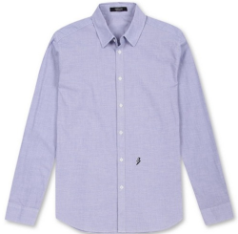
WOVEN SHIRTS | 남성 man 男性 | 실크 Of silk | シルク | 6205.90-0000 | 9.1 | 0 | 6.5 | 6.5 | 0 | 0 | 0 |  | 13 | 10 | WOVEN SHIRTS |  | 6211.33 -- 인조섬유제의 것
 |  | 양모 Of wool or fine animal hair | 羊毛 | 6205.90-0000 | 9.1 | 0 | 6.5 | 6.5 | 0 | 0 | 0 |  | 13 | 10 |  |  | 6211.39 -- 기타 방직용 섬유제의 것
 |  | 면 Of cotton | 綿 | 6205.20-0000 | 13 | 13 | 6.5 | 미적용 | 0 | 5 | 최빈국 CO 0% |  | 13 | E
 |  | 합성 Of synthetic fibres | 合成繊維 | 6205.30-1000 | 13 | 13 | 미적용 | 미적용 | 0 | 0 | 0 |  | 13 | E
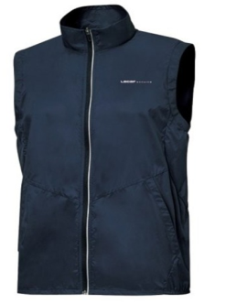
 |  | 재생/반합성 Of artificial fibres | 再生繊維 | 6205.30-2000 | 13 | 0 | 6.5 | 6.5 | 0 | 0 | 0 |  | 13 | 10 | WOVEN VEST | * 제6207호의 VEST(조끼)는 와이셔츠나 상의 안에 받쳐있는 의류를 지칭함, 외투로 입는 조끼는 Pullover(제6211호)로 분류함
WOVEN VEST | 남성 man 男性 | 양모 Of wool or fine animal hair | 羊毛 | 6207.99-2000 | 13 | 0 | 6.5 | 6.5 | 0 | 0 | 0 |  | 13 | 10
 |  | 면 Of cotton | 綿 | 6207.91-0000 | 13 | 0 | 6.5 | 6.5 | 0 | 0 | 0 |  | 13 | 10
 |  | 합성 Of synthetic fibres | 合成繊維 | 6207.99-3010 | 13 | 0 | 6.5 | 6.5 | 0 | 0 | 0 |  | 13 | 10
 |  | 재생/반합성 Of artificial fibres | 再生繊維 | 6207.99-3020 | 13 | 0 | 6.5 | 6.5 | 0 | 0 | 0 |  | 13 | 10
WOVEN PYJAMAS | 남성 man 男性 | 면 Of cotton | 綿 | 6207.21-0000 | 13 | 0 | 6.5 | 6.5 | 0 | 0 | 0 |  | 13 | 10 | WOVEN PYJAMAS
 |  | 합성 Of synthetic fibres | 合成繊維 | 6207.22-1000 | 13 | 0 | 6.5 | 6.5 | 0 | 0 | 0 |  | 13 | 10
 |  | 재생/반합성 Of artificial fibres | 再生繊維 | 6207.22-2000 | 13 | 0 | 0 | 0 | 0 | 0 | 0 |  | 13 | 5
 |  | 방직용 Of other textile materials | 紡織繊維 | 6207.29-0000 | 13 | 0 | 6.5 | 6.5 | 0 | 0 | 0 |  | 13 | 10
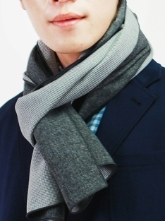
WOVEN MUFFLERS WOVEN SCARVES | 남성 man 男性 | 양모 Of wool or fine animal hair | 羊毛 | 6214.20-0000 | 8 | 0 | 4 | 4 | 0 | 0 | 0 |  | 8 | 10 | WOVEN MUFFLERS | WOVEN SCARVES
 |  | 합성 Of synthetic fibres | 合成繊維 | 6214.30-0000 | 8 | 0 | 4 | 4 | 0 | 0 | 0 |  | 8 | 10
 |  | 재생/반합성 Of artificial fibres | 再生繊維 | 6214.40-0000 | 8 | 0 | 4 | 4 | 0 | 0 | 0 |  | 8 | 10
 |  | 방직용 Of other textile materials | 紡織繊維 | 6214.90-0000 | 8 | 0 | 4 | 4 | 0 | 0 | 0 |  | 8 | 10
 |  |  |  |  | 아태 (CH) | FTA(CH) | RCEP(CH) | RCEP(JP)
 |  |  |  | 평균(%) | 12.1 | 3.2 | 6.0 | 6.0

ACC
H.S CODE (관세율표・関税率表/ Duty Rate) －韓国基準 |  |  |  |  |  |  |  |  |  |  |  |  |  |  | 하기의 관세율표를 참조 하여, 숫자가 더 작은 (관세율이 적은) 쪽의 co를 발급 해 주시길 바랍니다. 下記の関税率表をご参考し、数字が小さい（関税率が少ない）側のCOで発行して下さい。

1) Asian-Pancific 아태협정 アジア・太平洋協定 |  | 2) korea - china 한중 FTA 中韓 ＦＴＡ |  |  | 3) RCEP CO

 |  |  |  |  |  |  |  |  |  |  |  |  |  |  | 회원국은 인도네시아, 말레이시아, 필리핀, 싱가포르, 태국, 브루나이, 베트남, 라오스, 미얀마, 캄보디아 이렇게 10개입니다. 한-아세안 FTA 체결국도 ASEAN 회원국과 동일하고요. 각 국가별로 발효된 날은 조금씩 다릅니다. 2007년 06월, 한아세안 FTA가 최초 발효된 날.

 |  |  |  |  | 【↓】出荷：中国 |  |  | 【↓】出荷：ベトナム | 【↓】出荷：タイ
품명 品名 type | 소재 素材 merterial | 素材 | HS CODE | 관세율 関税率 Duty rate (%) |  |  |  |  |  |  |  |  | 양허기간 cossecion period | detail imfo. 詳しい説明
 |  |  |  | CHINA | CHINA | CHINA | JAPAN | VIETNAM | THAILAND | MYANMAR | INDONESIA | -
 |  |  |  | 1) Asian-Pancific 아태협정 | 2) korea - china 한중 FTA (2026) | RCEP 중국(2026) | RCEP 일본(2026) | korea-vietnam 한베 FTA (2026) | 한국-태국 korea-asean(CO) | 한국-미얀마(한-아세안 FTA) | 한국-인도네시아 (한-아세안 FTA) | Basic tax rate 기본세율
BAG バッグ (핸드백(멜빵이 있는지에 상관없으며 손잡이가 없는 것을 포함한다)) /Handbags, whether or not with shoulder strap, including those without handle : | 가죽(Of leather) - 기타 | レザー(その他) | 4202.21-1090 | 5.6 | 3.2 | 5.3 | 5.3 | 0 | 0 | 0 |  | 8 | 20 |  | BAG
 | 합성 가죽 (Of composition leather) | 合成レザー | 4202.21-2000 | 5.6 | 0 | 4 | 4 | 0 | 0 | 0 |  | 8 | 0
 | 에나멜 가죽 (Of patent leather) | エナメルレザー | 4202.21-3000 | 5.6 | 0 | 4 | 4 | 0 | 0 | 0 |  | 8 | 0
 | 폴리염화비닐 (Of polyvinylchloride) | ポリ塩化ビニリデン(PVC) | 4202.22-1010 | 5.6 | 0 | 4 | 4 | 0 | 0 | 0 |  | 8 | 10 |  | BAG
 | PU / 폴리우레탄 (Of polyurethane) | ポリウレタン(PU) | 4202.22-1020 | 5.6 | 0 | 4 | 4 | 0 | 0 | 0 |  | 8 | 10
 | 방직용섬유 (Of textile materials) | 紡織繊維 | 4202.22-2000 | 5.6 | 0 | 4 | 4 | 0 | 0 | 0 |  | 8 | 10
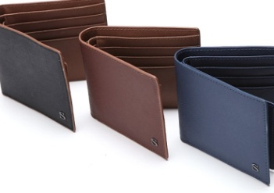
WALLET 財布 (외부 표면을 플라스틱 시트(sheet)나 방직용 섬유재료로 만든 것) /With outer surface of plastic sheeting or of textile materials | 폴리염화비닐 (Of polyvinylchloride) | ポリ塩化ビニリデン(PVC) | 4202.32-1010 | 5.6 | 0 | 4 | 4 | 0 | 0 | 0 |  | 8 | 10 |  | WALLET
 | PU / 폴리우레탄 (Of polyurethane) | ポリウレタン(PU) | 4202.32-1020 | 5.6 | 0 | 4 | 4 | 0 | 0 | 0 |  | 8 | 10
 | 기타 Other | その他 | 4202.32-1090 | 5.6 | 0 | 4 | 4 | 0 | 0 | 0 |  | 8 | 10
 | 방직용섬유 (Of textile materials) | 紡織繊維 | 4202.32-2000 | 5.6 | 0 | 4 | 4 | 0 | 0 | 0 |  | 8 | 10
파우치 POUCH | 가죽으로 만든 것 ( Of leather) | レザー(その他) | 4202.91-1000 | 5.6 | 0 | 4 | 4 | 0 | 0 | 최빈국 CO 0% |  | 8 |  |  | POUCH
 | 폴리 우레탄으로 만든것 (Of polyurethane) | ポリウレタン(PU) | 4202.92-1020 | 5.6 | 0 | 4 | 4 | 0 | 0 | 0 | 0 | 8
 | 방직용 섬유 재료로 만든 것 (Of textile materials) | 紡織繊維 | 4202.92-2000 | 5.6 | 0 | 4 | 4 | 0 | 0 | 0 | 0 | 8
 | 기타재질 (Other) | その他 | 4202.99-9000 | 5.6 | 0 | 4 | 4 | 0 | 0 | 0 | 0 | 8
REAL FUR 動物のファー (모피의류ㆍ모피의류의 부속품과 그 밖의 모피제품) /Articles of apparel, clothing accessories and other articles of furskin. | 토끼 / Of rabbit or hare | ラビット | 4303.10-1200 | 16 | 0 | 8 | 8 | 0 | 0 | 0 |  | 16 | 10 |  | FUR
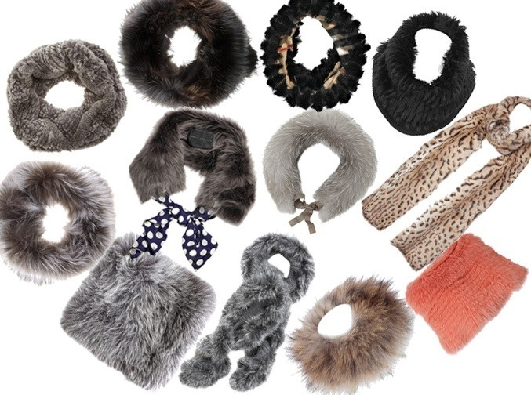
 | 어린 양의 것 / Of lamb | ラム | 4303.10-1300 | 16 | 0 | 0 | 0 | 0 | 0 | 0 |  | 16 | 0
 | 비버 완제품 / Of beaver | ビーバー | 4303.10-1400 | 16 | 0 | 0 | 0 | 0 | 0 | 0 |  | 16 | 0
 | 여우 / Of fox | フォックス | 4303.10-1600 | 16 | 0 | 8 | 8 | 0 | 0 | 0 |  | 16 | 10
 | 기타 Other | その他 | 4303.10-1990 | 16 | 0 | 0 | 0 | 0 | 0 | 0 |  | 16 | 10
FAKE FUR 人造ファー (인조모피와 그 제품) /Artificial fur and articles thereof | 인조모피 (Artificial fur) | 人造ファー | 4304.00-1000 | 8 | 0 | 4 | 4 | 0 | 0 | 0 |  | 8 | 10
 | 인조모피 제품 (Articles of artificial fur) | 人造ファー商品 | 4304.00-2000 | 8 | 0 | 4 | 4 | 0 | 0 | 0 |  | 8 | 10
GLOVE グローブ・手袋 ＫＮＩＴ 장갑류(메리야스 편물이나 뜨개질 편물로 한정한다) /Gloves, mittens and mitts, knitted or crocheted. | 니트 양모 / Of wool or fine animal hair | ニット羊毛 | 6116.91-0000 | 8 | 1.6 | 4 | 4 | 0 | 0 | 0 |  | 8 | 15 |  | GLOVE
 | 니트 면 기타 / Of cotton Other | ニット綿 | 6116.92-9000 | 8 | 0 | 4 | 4 | 0 | 0 | 0 |  | 8 | 10
 | 니트 합성섬유로 만든 것 / Of synthetic fibres | ニット合成繊維 | 6116.93-0000 | 8 | 1.6 | 4 | 4 | 0 | 0 | 0 |  | 8 | 15
 | 니트 그 밖의 방직용 섬유 / Of other textile materials | ニット紡織繊維 | 6116.99-0000 | 8 | 0 | 4 | 4 | 0 | 0 | 0 |  | 8 | 10
GLOVE 장갑류 グローブ・手袋 ＷＯＶＥＮ /Gloves, mittens and mitts. - 메리야스 편물과 뜨개질편물 이외의 방직용섬유 직물로 제조한(레이스 포함)장갑 류 | 플라스틱ㆍ고무를 침투, 도포, 피복한 것 /Impregnated, coated or covered with plastics or rubber | プラスチックやゴムを付けたもの | 6216.00-1000 | 8 | 0 | 4 | 4 | 0 | 0 | 0 |  | 8 | 10 |  | GLOVE | 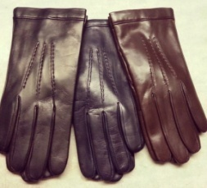
 | 기타 Other | その他 | 6216.00-9000 | 8 | 0 | 4 | 4 | 0 | 5 | 최빈국 CO 0% |  | 8 | 10
골프장갑 - 가죽과 모피나 가죽과 인조모피로 만든 장갑, 벙어리장갑은 모두 이 호에 분류 | Golf glove | Golf glove | 4203.21-2000 | 9.1 | 0 | 6.5 | 6.5 | 0 | 0 | 0 | 0 | 13
HAT 帽子 | 챙없음 | 帽子のひさし無し | 6502.00-0000 | 8 | 0 | 4 | 4 | 0 | 0 | 0 |  | 8 | 5 | 모체(hat-shape)[각종 재료로 만든 스트립(strip)을 엮거나 결합하여 만든 것으로서 미성형인 것, 차양을 붙이지 않은 것, 안을 대지 않거나 장식하지 않은 것으로 한정한다] | HAT
 | 챙있음 | 帽子のひさし有り | 6504.00-0000 | 8 | 0 | 0 | 0 | 0 | 0 | 0 |  | 8 | 0 | 모자[각종 재료로 만든 스트립(strip)을 엮거나 결합하여 만든 것으로 한정하며, 안을 댄 것인지 또는 장식한 것인지에 상관없다] | HAT
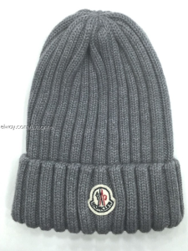
HAT 모자 帽子 [메리야스 편물이나 뜨개질 편물의 것과 원단 상태(스트립 모양은 제외한다)인 레이스ㆍ펠트(felt)나 그 밖의 방직용 섬유의 직물류로 만든 것으로 한정 | 합성섬유 / Of synthetic fibres | 合成繊維 | 6505.00-9011 | 8 | 0 | 4 | 4 | 0 | 0 | 0 |  | 8 | 0 |  | HAT
 | 그밖의 섬유 /Of other fibres | その他の繊維 | 6505.00-9019 | 8 | 0 | 4 | 4 | 0 | 0 | 0 |  | 8 | 0
 | 운동모 / Sports cap | 運動用キャップ | 6505.00-9021 | 8 | 0 | 4 | 4 | 0 | 0 | 0 |  | 8 | 10
 | 편물 ＫＮＩＴ | ニット | 6505.00-9090 | 8 | 0 | 4 | 4 | 0 | 0 | 0 |  | 8 | 10
CAP / VISOR 그 밖의 모자(안을 댄 것인지 또는 장식한 것인지에 상관없다) 이 호에는 이 류의 앞 호나 제63류ㆍ제68류ㆍ제95류에서 분류하지 않은 모든 모자류를 분류한다. 특히 안전모(예: 스포츠 활동용ㆍ군용ㆍ소방부용 헬멧ㆍ오토바이 기수용ㆍ광부용ㆍ건축인부용 헬멧)로서 보호용 패드를 붙였는지에 상관없으며, 어떤 헬멧의 경우에는 마이크로폰이나 이어폰을 붙이는 경우도 있다. | 고무나 플라스틱으로 만든 것 ([예: 수영모자ㆍ후드(hood)] | プラスチックやゴムで作ったもの | 6506.91-0000 | 8 | 0 | 4 | 4 | 0 | 0 | 0 |  | 8 |  |  | 스포츠용 안전 모자
 | 그 밖의 재료로 만든 것 | その他の資料 | 6506.99-0000 | 8 | 0 | 4 | 4 | 0 | 0 | 0 |  | 8 |  |  | 선바이저 / 골프 캡
SOCKS 靴下 LEGGINGS / 팬티호스ㆍ타이즈ㆍ스타킹 및 기타 양말류[단계압박 양말류 (예: 정맥류 치료용 스타킹) 및 바닥을 대지 아니한 신발류를 포함하며 메리야스 편물 또는 뜨개질 편물의 것에 한한다 | 합성/반합성, 그 밖의 방직용 섬유 / Of other textile materials | 合成＋紡織繊維 (67데시텍스 미만) | 6115.21-0000 | 13 | 0 | 6.5 | 6.5 | 0 | 0 | 0 | 0 | 13 |  | 구성하는 단사가 67데시텍스 미만인 것으로 한정
 | 합성/반합성, 그 밖의 방직용 섬유 / Of other textile materials | 合成＋紡織繊維 (67데시텍스 이상) | 6115.22-0000 | 13 | 0 | 6.5 | 6.5 | 0 | 0 | 0 | 0 | 13 |  | 구성하는 단사가 67데시텍스 이상인 것으로 한정
 | 그 밖의 방직용 섬유 | 紡織繊維 | 6115.29-0000 | 13 | 0 | 6.5 | 6.5 | 0 | 0 | 0 | 0 | 13 |  | 구성하는 단사가 67데시텍스 미만인 것으로 한정
 | 여성용인 전길이(full-length)나 무릎길이(knee-length)의 양 | full-length & knee-length socks | 6115.30-0000 | 13 | 0 | 6.5 | 6.5 | 0 | 0 | 0 | 0 | 13
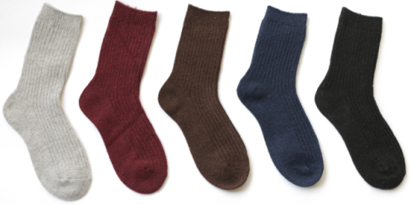
 | 양모 ( Of wool or fine animal hair ) | 羊毛 | 6115.94-0000 | 13 | 0 | 6.5 | 6.5 | 0 | 0 | 0 |  | 13 | 10 |  | SOCKS
 | 면 ( Of cotton ) | 綿 | 6115.95-0000 | 13 | 2.6 | 6.5 | 6.5 | 0 | 0 | 0 |  | 13 | 15
 | 재생, 합성섬유로 만든 것 / Of synthetic fibres | 再生、合成繊維 | 6115.96-0000 | 13 | 2.6 | 6.5 | 6.5 | 0 | 0 | 0 |  | 13 | 15
 | 합성/반합성, 그 밖의 방직용 섬유 / Of other textile materials | 合成＋紡織繊維 | 6115.99-0000 | 13 | 0 | 6.5 | 6.5 | 0 | 5 | 최빈국 CO 0% |  | 13 | 10
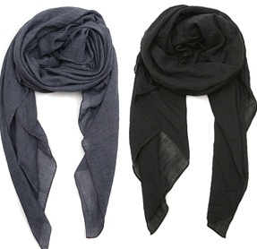
MUFFLER, SCARF マフラー / 그 밖의 메리야스 편물이나 뜨개질 편물로 만든 의류부속품과 의류ㆍ의류부속품의 부분품 | 견 (of silk) | シルク | 6117.10-1000 | 9.1 | 0 | 6.5 | 6.5 | 0 | 0 | 0 |  | 13 | 10 |  | MUFFLER, SCARF
 | 양모 ( Of wool or fine animal hair ) | 羊毛 | 6117.10-2000 | 9.1 | 0 | 6.5 | 6.5 | 0 | 0 | 0 |  | 13 | 10
 | 면 ( Of cotton ) | 綿 | 6117.10-3000 | 9.1 | 0 | 6.5 | 6.5 | 0 | 0 | 0 |  | 13 | 10
 | 재생/반합성/합성 = 인조 섬유 (Of man-made fibres ) |  | 6117.10-4000 | 9.1 | 0 | 6.5 | 6.5 | 0 | 0 | 0 |  | 13 | 10
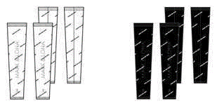
 | 기타 Other | その他 | 6117.10-9000 | 9.1 | 0 | 6.5 | 6.5 | 0 | 0 | 0 | 0 | 13
 | 그밖의 부속품 (Other accessories) | その他の付属品 | 6117.80-0000 | 9.1 | 0 | 6.5 | 6.5 | 0 | 0 | 0 | 0 | 13 |  |  | 레깅스
 | 부분품 (Parts) | 附属品 | 6117.90-0000 | 9.1 | 0 | 6.5 | 6.5 | 0 | 0 | 0 | 0 | 13
SHOES シューズ /그 밖의 신발류[바깥 바닥과 갑피(甲皮)를 고무나 플라스틱으로 만든 것으로 한정한다] | 기타 Other | その他 | 6402.19-0000 | 9.1 | 0 | 6.5 | 6.5 | 0 | 0 | 0 |  | 13 | 10 |  | SHOES
SHOSE シューズ (特殊） / Other footwear : | 테니스화ㆍ농구화ㆍ체조화ㆍ훈련화나 이와 유사한 것 | テニスシューズ、バスケットボールシューズなど | 6402.91-2000 | 9.1 | 0 | 0 | 0 | 0 | 0 | 0 |  | 13 | 0
 | 기타 Other | その他 | 6402.91-9000 | 9.1 | 0 | 6.5 | 6.5 | 0 | 0 | 0 |  | 13 | 10
SHOSE シューズ / 6402.99 -- 기타 이 호에는 바깥바닥과 갑피가 고무 또는 플라스틱으로 된 신발류를 | 샌들이나 이와 유사한 신발로서 주조에 의하여 단일체로 제조 | サンダル | 6402.99-1000 | 9.1 | 0 | 6.5 | 6.5 | 0 | 0 | 0 |  | 13 | 10
 | 신발류 - 갑피 가죽 | シューズ‐甲皮はレザー | 6403.99-9000 | 10.4 | 13 | 0 | 0 | 0 | 0 | 0 |  | 13 | E
 | 신발류 - 갑피를 방직용 섬유재료 | シューズ類-甲皮は紡織繊維 | 6404.19-9000 | 9.1 | 13 | 미적용 | 미적용 | 0 | 0 | 0 |  | 13 | E
BELT ベルト / 그 밖의 제품으로 된 의류부속품, 의류ㆍ의류부속품의 부분품(제6212호에 해당하는 것은 제외한다) | 부속품 / Accessories | 附属品 | 6217.10-0000 | 13 | 2.6 | 6.5 | 6.5 | 0 | 0 | 0 |  | 13 | 15 |  | BELT
부속품 Accessories (KEY RING 등) | 그 밖의 제품으로 된 의류부속품, 의류ㆍ의류부속품의 부분품(제6212호에 해당하는 것은 제외한다) | 衣類付属品 | 6217.10-0000 | 13 | 2.6 | 6.5 | 6.5 | 0 | 0 | 0 |  | 13 | 15 |  | Accessories
부분품 PARTS | 그 밖의 제품으로 된 의류부속품, 의류ㆍ의류부속품의 부분품(제6212호에 해당하는 것은 제외한다) | 衣類パーツ | 6217.90-0000 | 13 | 0 | 0 | 6.5 | 0 | 0 | 0 |  | 13 | 0 |  | PARTS
GOLF BAG, CADDIE BAG 캐디백류 / 트렁크ㆍ슈트 케이스ㆍ화장품 케이스ㆍ이그잭큐티브 케이스(executive case)ㆍ서류가방ㆍ학생가방ㆍ안경케이스ㆍ쌍안경 케이스ㆍ사진기 케이스ㆍ악기 케이스ㆍ총 케이스 | 외부 표면을 플라스틱이나 방직용 섬유재료로 만든 것 / 방직용 섬유재료로 만든 것 | 表面を紡織繊維で作ったもの | 4202.12-2000 | 5.6 | 1.6 |  |  | 0 | 0 | 0 |  | 8 |  |  | BOSTON BAG |  |  | GOLF HEAD COVER
 | 외부 표면을 플라스틱이나 방직용 섬유재료로 만든 것 / 폴리우레탄으로 만든 것 | 表面をポリウレタン(PU)で作ったもの | 4202.12-1020 | 5.6 | 0 |  |  | 0 | 0 | 0 |  | 8 |  |  | CADDIE BAG
 | 방직용섬유 (Of textile materials) | 紡織繊維 | 4202.32-2000 | 5.6 | 0 |  |  | 0 | 0 | 0 |  | 8 |  |  | CADDIE BAG
 | 외부 표면을 플라스틱 시트(sheet)나 방직용 섬유재료로 만든 것 / 방직용 섬유재료로 만든 것 | 表面をプラスチックで作ったもの | 4202.92-2000 | 5.6 | 1.6 |  |  | 0 | 0 | 최빈국 CO 0% |  | 8 |  |  | GOLF BAG |  |  | MINI BAG
 | 외부 표면을 플라스틱 시트(sheet)나 방직용 섬유재료로 만든 것 / 폴리우레탄으로 만든 것 | 表面をポリウレタン(PU)で作ったもの | 4202.92-1020 | 5.6 | 0 |  |  | 0 | 0 | 최빈국 CO 0% |  | 8 |  |  | GOLF BAG |  |  |  | MINI BAG
일반적으로 육체적 운동ㆍ체조ㆍ육상ㆍ그 밖의 운동에 사용하는 물품 / 골프채와 그 밖의 골프용품 | 골프채와 그 밖의 골프용품 / 기타 | ゴルフクラブとその他のゴルフ商品・その他 | 9506.39-9000 | 5.6 | 0 |  |  | 0 | 0 | 최빈국 CO 0% |  | 8 |  |  | GOLF BAG |  |  | MINI BAG
골프 헤드 커버, 퍼터 커버 GOLF HEAD COVER, PUTTER COVER | 기타 Other | その他 | 6307.90-9000 | 10 | 0 | 6 | 6 | 0 | 0 | 0 |  | 10 | 10 |  | GOLF HEAD COVER |  | PUTTER COVER
골프채 CLUBS, COMPLETE | 골프채 (완제품으로 한정한다) | GOLF CLUBS, COMPLETE | 9506.31-0000 | 8 | 1.6 | 5.3 | 5.3 | 0 | 0 | 0 | 0 | 8 |  |  | GOLF CLUB
골프공 BALLS | 골프공 | GOLF BALL | 9506.32-0000 | 8 | 0 | 4 | 4 | 0 | 0 | 0 | 0 | 8 |  |  |  |  | GOLF BALL
골프채의 부분품 PART OF CLUBS | 골프채의 부분품 | PART OF CLUBS | 9506.39-1000 | 8 | 0 | 4 | 4 | 0 | 0 | 0 | 0 | 8
골프채와 그 밖의 골프용품 - 기타 | 기타 OTHERS | GOLF CLUBS, AND OTHERS | 9506.39-9000 | 5.6 | 0 | 0 | 5.6 | 0 | 0 | 0 | 0 | 8
 |  |  |  | 아태 (CH) | FTA(CH) | RCEP(CH) | RCEP(JP)
 |  |  | 평균 (%) | 8.9 | 0.7 | 4.5 | 4.7

관세율표 참조
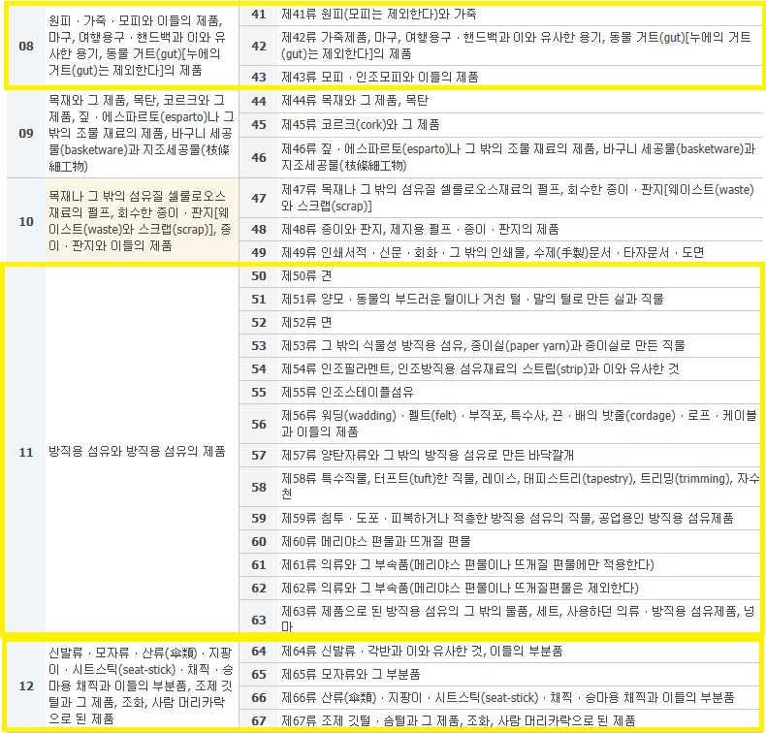
관세율표 중 의류, 패션과 관련된 항목

원산지 결정기준
 | 기재 문구 | 원산지결정기준 | 기재 문구 원산지결정기준
완전생산기준 | WO | 협정 제3.4조 및 부속서3-가(품목별원산지기준)에 따라 체약당사국의 영역에서 완전생산된 경우 | a. WO | 협정 제3.4조 및 부속서3-가(품목별원산지기준)에 따라 체약당사국의 영역에서 완전생산된 경우
부가 가치 기준 | WP | 체약당사국의 영역에서 협정 제3장에 부합하는 원산지재료로만 생산된 경우 | b. WP | 체약당사국의 영역에서 협정 제3장에 부합하는 원산지재료로만 생산된 경우
세번 변경 기준 | PSR | 체약당사국의 영역에서 비원산지재료를 사용하여 세번변경, 역내부가가치비율, 특정공정요건 또는 부속서3-가에 명시된 그 밖의 요건을 충족하여 생산된 경우 | c. PSR | 체약당사국의 영역에서 비원산지재료를 사용하여 세번변경, 역내부가가치비율, 특정공정요건 또는 부속서3-가에 명시된 그 밖의 요건을 충족하여 생산된 경우
조합 기준 | OP | 협정 제3.3조(특정상품의 취급)을 적용받는 경우 | d. OP | 협정 제3.3조(특정상품의 취급)을 적용받는 경우

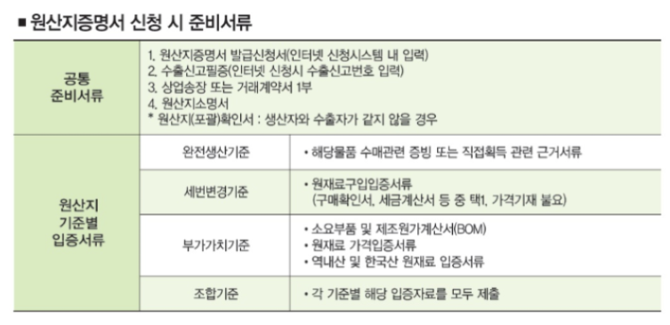

원산지 증명서 기타 발급 문구에 대한 정보

Back-to-back certificate of origin
연결 원산지 증명서

최초 수출 당시국이 발행한 원산지 증명서를 근거로
경유하는 수출 당사국에 의하여 발행되는 원산지 증명서를 말한다.

-----------------------------------------------------------------------------

Third-party invoicing
제3국 송품장

수출당사국이 아닌 제 3국에서 송품장이 발급된 경우.
이 경우에는 Remark 란에 송장을 발행한 회사의 상호 및 국가명을 적습니다.

-----------------------------------------------------------------------------

ISSUED RETROACTIVELY
소급 발급

원산지 증명서는 수출 상품이 수출 당사국의 영역 내에서
원산지로 인정될 수 있는때에는 언제나, 모든 요구 서류의 제출을 조건으로
선적 전, 선적 시 또는 선적 직후(신고 선적일부터 3 근무일 이내)에 발급 된다

뜻하지 아니한 실수, 누락 또는 그밖의 타당한 원인으로 인하여
원산지 증명서가 선적 전, 선적 시 또는 선적 직후 곧 발급되지 아니한
<예외적인 경우, "소급 발급" 이라는 문구를 기재하여 선적일부터 1년 이내에
소급 발급 할 수 있다>

아래의 경우에는 선적 후 스탬프를 날인하지 아니한다.

* 아시안회원국과의 협정 : 선적일로부터 3근무일 이내 (선적일을 포함한다)에 발급하는 경우
* 베트남과의 협정 : 선적일로부터 3근무일(선적일을 포함한다)이내에 발급하는 경우
* 중국과의 협정 : 선적일 후 7 근무일(선적일을 포함하지 아니한다)이내에 발급하는 경우

